замечания
убрать лишнее | 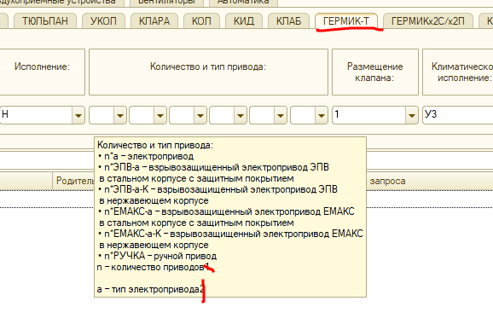
убрать лишнее | 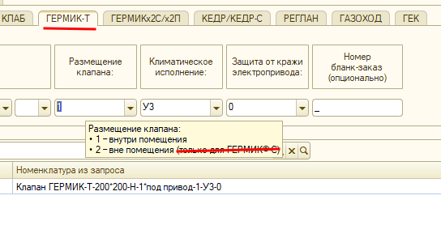
Убрать лишнее | 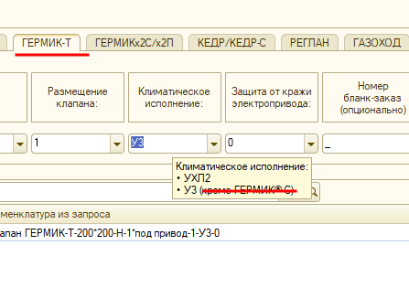
см строку 7 и 12 на листе 1

